상품제안서
[국산] 카푸치노 머그 (250ml) | 상품코드: S12212

 |  |  |  |  |  |  | 02-713-8555 | www.synergygift.co.kr
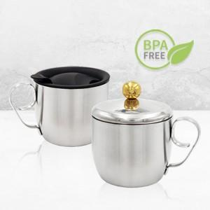

【상세/제작정보】 | .

【인쇄/포장옵션】 | 실크, 레이저 / 포장지포장

【공급단가】 | 수량 | 100~ | 200~ | 1,000~ | 2,000~ | 4,000~
*VAT별도 | 단가 | 7,000원 | 6,750원 | 6,500원 | 6,250원 | 6,000원

【상품 URL】 | https://www.synergygift.co.kr:443/src/goods_detail.php?gdno=11371

